тит. лист
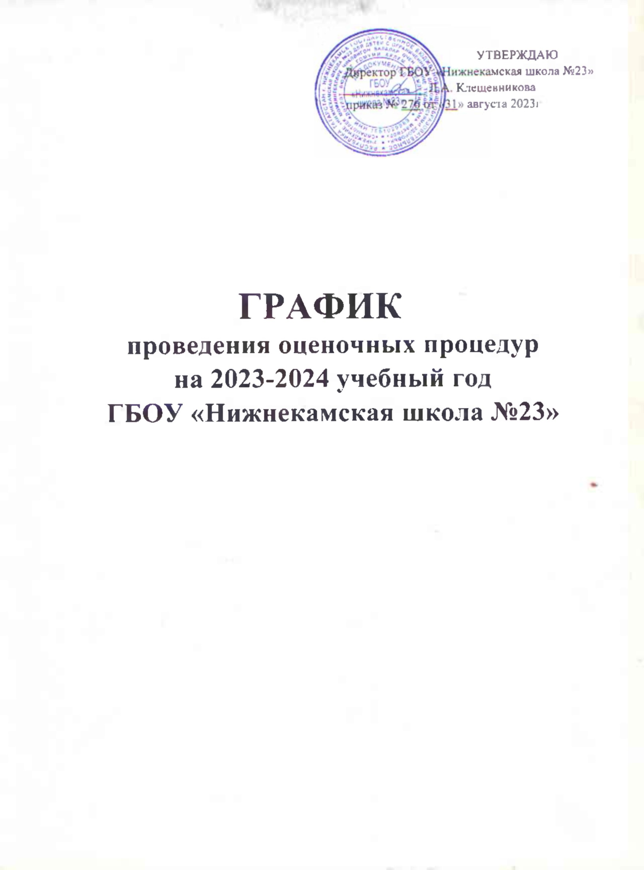
УТВЕРЖДАЮ
Директор ГБОУ «Нижнекамская школа №23»
_____________ Л.А. Клещевникова | Л.А. Клещевникова
приказ № 276 от «31» августа 2023г

ГРАФИК
проведения оценочных процедур
на 2023-2024 учебный год
ГБОУ»Нижнекамская школа №23»

